Trang bìa
Posts and Telecommunications Institute of Technology |  |  |  | Thiết kế |  | Tài liệu phát triển |  | Tên hệ thống |  | Hệ thống bán điện thoại di động |  | Người tạo |  | Lê Nguyễn Hoài Đăng |  | Ngày tạo | 2023-04-10
 |  |  |  |  |  |  |  |  |  |  |  | Người cập nhật |  |  |  | Ngày cập nhât
 |  |  |  |  |  |  |  | Màn hình(ID) |  | ad.ĐĐH |  | Màn hình(Tên) |  | Quản lý đơn đặt hàng của khách hàng
Hệ thống bán điện thoại di động

 |  |  |  |  |  | Tài liệu phát triển hệ thống

 |  |  |  |  |  |  |  |  | 1. Mục đích |  | 6. Sơ đồ
 |  |  |  |  |  |  |  |  | 2. Giới hạn hoạt động |  | 7. Giao diện
 |  |  |  |  |  |  |  |  | 3. Giới hạn hệ thống |  | 8. Danh sách hạng mục
 |  |  |  |  |  |  |  |  | 4. Chức năng liên quan |  | 9. Khái quát chức năng
 |  |  |  |  |  |  |  |  | 5. Không bao gồm |  | 10. Xử lý chi tiết

Posts and Telecommunications Institute of Technology |  |  |  | Thiết kế |  | Tài liệu phát triển |  | Tên hệ thống |  | Hệ thống bán điện thoại di động |  | Người tạo |  | Lê Nguyễn Hoài Đăng |  | Ngày tạo | 2023-04-10
 |  |  |  |  |  |  |  |  |  |  |  | Người cập nhật |  |  |  | Ngày cập nhât
 |  |  |  |  |  |  |  | Màn hình(ID) |  | ad.ĐĐH |  | Màn hình(Tên) |  | Quản lý đơn đặt hàng của khách hàng

 | Ver | Ngày câp nhật |  |  | Nội dung cập nhật |  |  |  |  | Người cập nhât
 |  |  |  |  |  |  |  |  |  |  | Ngày duyệt |  | Người duyệt |  | Ngày duyệt | Người duyệt
 | 1 | 2023-04-10 |  |  | Tạo mới |  |  |  |  | Lê Nguyễn Hoài Đăng

Posts and Telecommunications Institute of Technology |  |  |  | Thiết kế |  | Tài liệu phát triển |  | Tên hệ thống |  | Hệ thống bán điện thoại di động |  | Người tạo |  | Lê Nguyễn Hoài Đăng |  | Ngày tạo | 2023-04-10
 |  |  |  |  |  |  |  |  |  |  |  | Người cập nhật |  |  |  | Ngày cập nhât
 |  |  |  |  |  |  |  | Màn hình(ID) |  | ad.ĐĐH |  | Màn hình(Tên) |  | Quản lý đơn đặt hàng của khách hàng

 | 1. Mục đích
 |  | - Dùng để quản lý xét duyệt và giao các đơn đặt hàng của Khách hàng
 |  | - Người quản lý sẽ xem xét các đơn hàng và kiểm tra lượng hàng còn tồn trong kho, sau khi đảm bảo được sản phẩm trong đơn hàng có thể đáp ứng sẽ tiến hành xét duyệt đơn hàng
 |  | - Sau khi đơn hàng được xét duyệt, người quản lý sẽ chỉ định nhân viên giao đơn hàng cho khánh hàng, đến khi đơn hàng được giao luồn công việc kết thúc

 | 2. Giới hạn hoạt động
 |  | Không có

 | 3. Giới hạn hệ thống
 |  | Không có

 | 4. Chức năng liên quan
 |  | Không có

 | 5. Không bao gồm
 |  | Không có

Posts and Telecommunications Institute of Technology |  |  |  | Thiết kế |  | Tài liệu phát triển |  | Tên hệ thống |  | Hệ thống bán điện thoại di động |  | Người tạo |  | Lê Nguyễn Hoài Đăng |  | Ngày tạo | 2023-04-10
 |  |  |  |  |  |  |  |  |  |  |  | Người cập nhật |  |  |  | Ngày cập nhât
 |  |  |  |  |  |  |  | Màn hình(ID) |  | ad.ĐĐH |  | Màn hình(Tên) |  | Quản lý đơn đặt hàng của khách hàng

 | 6. Sơ đồ

NHANVIEN
Màn hình Login
Khởi động
hệ thống
Trang chủ website bán điện thoại

KHACHHANG

DONHANG

 | Table

 |  | № | Loại |  | Tên |  |  |  | I/O | GHI CHÚ
 |  | 1 | M |  | KHACHHANG |  | Table Quản lý Khách hàng |  | O
 |  | 2 | M |  | NHANVIEN |  | Table Quản lý Nhân viên |  | I/O
 |  | 3 | M |  | DONHANG |  | Table Đơn hàng |  | I/O

 |  | ※ Loại (M: Master / T: Transaction table / Ⅰ: INI file / W: work table / V: view / S: stored procedures / L: SQL loader / F: file)

Posts and Telecommunications Institute of Technology |  |  |  | Thiết kế |  | Tài liệu phát triển |  | Tên hệ thống |  | Hệ thống bán điện thoại di động |  | Người tạo |  | Lê Nguyễn Hoài Đăng |  | Ngày tạo | 2023-04-10
 |  |  |  |  |  |  |  |  |  |  |  | Người cập nhật |  |  |  | Ngày cập nhât
 |  |  |  |  |  |  |  | Màn hình(ID) |  | ad.ĐĐH |  | Màn hình(Tên) |  | Quản lý đơn đặt hàng của khách hàng

Posts and Telecommunications Institute of Technology |  |  |  | Thiết kế |  | Tài liệu phát triển |  | Tên hệ thống |  | Hệ thống bán điện thoại di động |  | Người tạo |  | Lê Nguyễn Hoài Đăng |  | Ngày tạo | 2023-04-10
 |  |  |  |  |  |  |  |  |  |  |  | Người cập nhật |  |  |  | Ngày cập nhât
 |  |  |  |  |  |  |  | Màn hình(ID) |  | ad.ĐĐH |  | Màn hình(Tên) |  | Quản lý đơn đặt hàng của khách hàng

Thiết kế
Posts and Telecommunications Institute of Technology |  |  |  | Thiết kế |  | Tài liệu phát triển |  |  | Tên hệ thống | Hệ thống bán điện thoại di động |  |  | Người tạo |  | Lê Nguyễn Hoài Đăng | Ngày tạo | 2023-04-10
 |  |  |  |  |  |  |  |  |  |  |  |  | Người cập nhật |  |  | Ngày cập nhât
 |  |  |  |  |  |  |  |  | Màn hình(ID) | ad.ĐĐH |  |  | Màn hình(Tên) |  | Quản lý đơn đặt hàng của khách hàng

 | 7. Giao diện màn hình

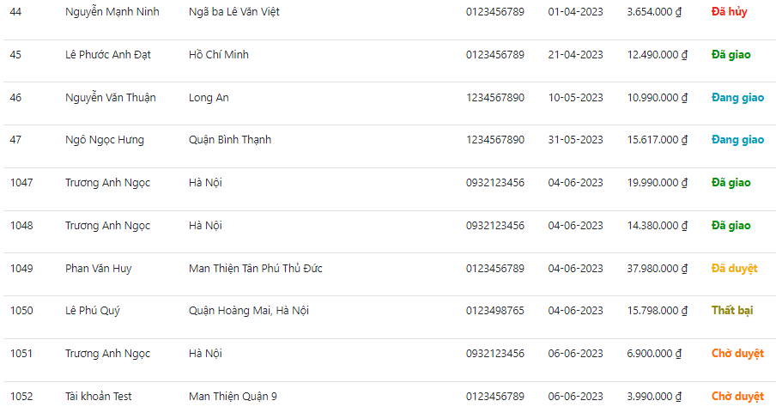
Hãng
Loại sản phẩm
Thống kê doanh thu
Đơn đặt hàng
AD STORE
Nhân viên
Đăng xuất
Danh sách đơn hàng
Mã ĐH Người nhận Địa chỉ SĐT Ngày đặt Tổng tiền Trạng thái
Chi tiết
Chi tiết
Chi tiết
Chi tiết
Chi tiết
Chi tiết
Chi tiết
Chi tiết
Chi tiết
Chi tiết
Tất cả
Chờ duyệt
Đã duyệt
Đang giao
Đã giao
Đã hủy
Giao thất bại

Posts and Telecommunications Institute of Technology |  |  |  | Thiết kế |  | Tài liệu phát triển |  |  | Tên hệ thống | Hệ thống bán điện thoại di động |  |  | Người tạo |  | Lê Nguyễn Hoài Đăng | Ngày tạo | 2023-04-10
 |  |  |  |  |  |  |  |  |  |  |  |  | Người cập nhật |  |  | Ngày cập nhât
 |  |  |  |  |  |  |  |  | Màn hình(ID) | ad.ĐĐH |  |  | Màn hình(Tên) |  | Quản lý đơn đặt hàng của khách hàng

 | 8. Danh sách hạng mục

 | [Vùng nhập]
 | № | Tên hạng mục |  |  | Loại dữ liệu |  | Độ dài |  | Bắt buộc | I/O | Control | Format |  | Ghi chú
 | 1 | Tìm kiếm sản phẩm |  |  | Chuỗi chữ |  | 50 |  | N | In | Textbox

 | [Vùng nút]
 | № | Tên hạng mục |  |  |  |  |  | Control |  | Ghi chú
 | 1 | Chi tiết |  |  |  |  |  | Button
 | 2 | Hủy đơn hàng |  |  |  |  |  | Icon
 | 3 | Thay đổi trạng thái đơn hàng (Khác hủy) |  |  |  |  |  | Icon |  | Trạng thái đơn hàng được thay đổi dựa trên trạng thái trước đó

 | [Vùng hiển thị cố định]
 | № | Tên hạng mục |  |  | Loại dữ liệu |  | Độ dài |  | Bắt buộc | I/O | Control | Format |  | Ghi chú
 | 1 | Mã đơn hàng |  |  | Chuỗi chữ |  | 10 |  | N | O | Textbox
 | 2 | Người nhận |  |  | Chuỗi chữ |  | 50 |  | N | O | Textbox
 | 3 | Địa chỉ |  |  | Chuỗi chữ |  | 100 |  | N | O | Textbox
 | 4 | Số điện thoại |  |  | Chuỗi chữ |  | 10 |  | N | O | Textbox
 | 5 | Ngày đặt |  |  | Chuỗi chữ |  | 10 |  | N | O | Textbox
 | 6 | Tổng tiền |  |  | Chuỗi chữ |  | 50 |  | N | O | Textbox
 | 7 | Trạng thái đơn hàng |  |  | Chuỗi chữ |  | 20 |  | N | O | Textbox

Posts and Telecommunications Institute of Technology |  |  |  | Thiết kế |  | Tài liệu phát triển |  |  | Tên hệ thống | Hệ thống bán điện thoại di động |  |  | Người tạo |  | Lê Nguyễn Hoài Đăng | Ngày tạo | 2023-04-10
 |  |  |  |  |  |  |  |  |  |  |  |  | Người cập nhật |  |  | Ngày cập nhât
 |  |  |  |  |  |  |  |  | Màn hình(ID) | ad.ĐĐH |  |  | Màn hình(Tên) |  | Quản lý đơn đặt hàng của khách hàng

 | 9. Khái quát chức năng
 |  | (1) Hiển thị ban đầu
 |  |  | 1. Hiển thị màn hình ở trạng thái ban đầu, hiển thị danh sách các đơn đặt hàng của khách hàng

 |  | (2) Xử lý thay đổi trạng thái đơn hàng
 |  |  | 1. Nhấn Icon Thay đổi trạng thái đơn đặt thì thực hiện xử lý yêu cầu Chuyển trạng thái đơn hàng
 |  |  | 2. Thông tin đơn đặt khi nhận thấy thao tác sẽ tiến hành kiểm tra trạng thái hiện tại, khi điều kiện thỏa mãn trạng thái được thay đổi
 |  |  | Các trạng thái của đơn hàng: Chờ duyệt, Đã duyệt, Đang vận chuyển, Đã giao, Hủy

 |  | (3) Thay đổi các trạng thái đơn đặt hàng
 |  |  | 1. Nhấn vào Icon "chỉnh sửa", một cửa sổ Popup xác nhận hiện lên yêu cầu xác nhận thay đổi trạng thái hiện tại sang trạng thái tiếp theo, nếu thỏa yêu cầu và chọn xác nhận trạng thái sẽ được thay đổi
 |  |  | Thứ tự chuyển trạng thái:

Chờ duyệt
Đã duyệt
Đang giao
Đã giao
Đã hủy
Giao thất bại

 |  | (4) Hủy đơn đặt hàng của khách hàng
 |  |  | 1. Nhấn Icon "thùng rác" nếu muốn hủy đơn đặt

 |  | (5) Tìm kiếm sản phẩm khi đang lập đơn đặt hàng
 |  |  | 1. Click vào ô "Tìm kiếm sản phẩm"
 |  |  | 2.Bấm "Enter", màn hình danh sách các sản phẩm có tên tương tự tên được nhập vào ô Tìm kiếm sẽ được hiển thị

 |  | (6) Hiển thị chi tiết thông tin sản phẩm:
 |  |  | 1. Click vào button "Chi tiết"
 |  |  | 2. Một cửa sổ hiển thị thông tin chi tiết các sản phẩm của đơn hàng sẽ được hiển thị
 |  |  | 3. Click vào "X", cửa sổ sẽ được tắt đi

 | 10. Xử lý chi tiết
 |  | (1) Hiển thị ban đầu
 |  |  | Xem chi tiết
 |  | (2) Xử lý chuyển trạng thái đơn hàng
 |  |  | Xem chi tiết

Xử lý chi tiết.2
Posts and Telecommunications Institute of Technology |  |  |  | Thiết kế | Tài liệu phát triển | Tên hệ thống | Hệ thống bán điện thoại di động | Người tạo | Lê Nguyễn Hoài Đăng |  | Ngày tạo | 2023-04-10
 |  |  |  |  |  |  |  | Người cập nhật |  |  | Ngày cập nhât
 |  |  |  |  |  | Màn hình(ID) | ad.ĐĐH | Màn hình(Tên) | Quản lý đơn đặt hàng của khách hàng
 | (2) Xử lý thay đổi trạng thái đơn đặt hàng
 |  | 1. Nhấn vào Icon chuyển trạng thái hoặc trạng thái "Hủy" đơn đặt
 |  | 2. Xử lý kiểm tra trạng thái đơn hàng hiện tại, thay đổi trạng thái tiếp theo cho đơn hàng khi đạt được yêu cầu trạng thái
 |  |  | a. Trạng thái đầu tiên "Chờ duyệt" (1): Ở trạng thái này đơn hàng vừa được đặt từ khách hàng.
 |  |  | b. Trạng thái "Đã duyệt"(6): Người quản lý sẽ xem danh sách các sản phẩm trong danh sách sản phẩm quản lý, nếu lượng hàng đủ để cung cấp thực hiện duyệt đơn hàng. |  |  |  |  |  |  | , nếu không người quản lý sẽ hủy đơn hàng.
 |  |  | c. Trạng thái "Đã hủy"(4):Người quản lý sẽ xem danh sách các sản phẩm trong danh sách sản phẩm quản lý, nếu lượng hàng không đủ để cung cấp người quản lý sẽ hủy đơn hàng.
 |  |  | d. Trạng thái "Đang giao"(2): Đơn hàng sau đi được duyệt thành công, người quản lý sẽ tiến hành chọn nhân viên giao đơn hàng, sau khi chọn xong đơn hàng sẽ được chuyển sang trạng thái "Đang giao".
Chọn nhân viên giao hàng
Xác nhận
Mã nhân viên Họ tên SĐT Email Số đơn giao hàng
NV02 Nguyễn Văn Danh 0383039341 Hoaidangit@gmail.com 1
NV02 Nguyễn Văn Danh 0383039341 Hoaidangit@gmail.com 2

 |  |  | e. Trạng thái "Đã giao"(3): Sau khi người nhân viên đã giao đơn thành công, người quản lý sẽ xác nhận đơn hàng đã giao.
 |  |  | f. Trạng thái "Thất bại"(5): Trạng thái này sẽ phát sinh nếu gặp trường hợp đặc biệt đơn hàng không được giao đến khách hàng(Không liên lạc được khách hàng, đơn hàng bị hư hại trong quá trình giao,...)

 |  |  | Đối tượng |  | Truy xuất
 |  |  | DONHANG |  | this.donhangService.listAll();
 |  |  |  |  | donHang.setTrangThai(trangThai);
 |  |  | NHANVIEN |  | NhanVien nhanVienDuyet = nhanVienService.getNhanVienById(donHangUpdateRequest.getManvduyet());
 |  |  |  |  | donHangRespose.setManvgiao(nhanVienGiao.getManv().trim());
 |  |  | KHACHHANG |  | KhachHang khachHang = khachHangService.getKhachHangById(donHangRequest.getCmnd());

 |  |  | Thông báo |  | Trường hợp |  |  |  | Message code
 |  |  | SUCCESS |  | Cập nhật trạng thái đơn hàng thành công |  |  |  | CHANGE_STATUS_SUCCESS
 |  |  | FAIL |  | Cập nhật trạng thái đơn hàng thất bại |  |  |  | CHANGE_STATUS_FAIL

Trạng thái Chờ duyệt
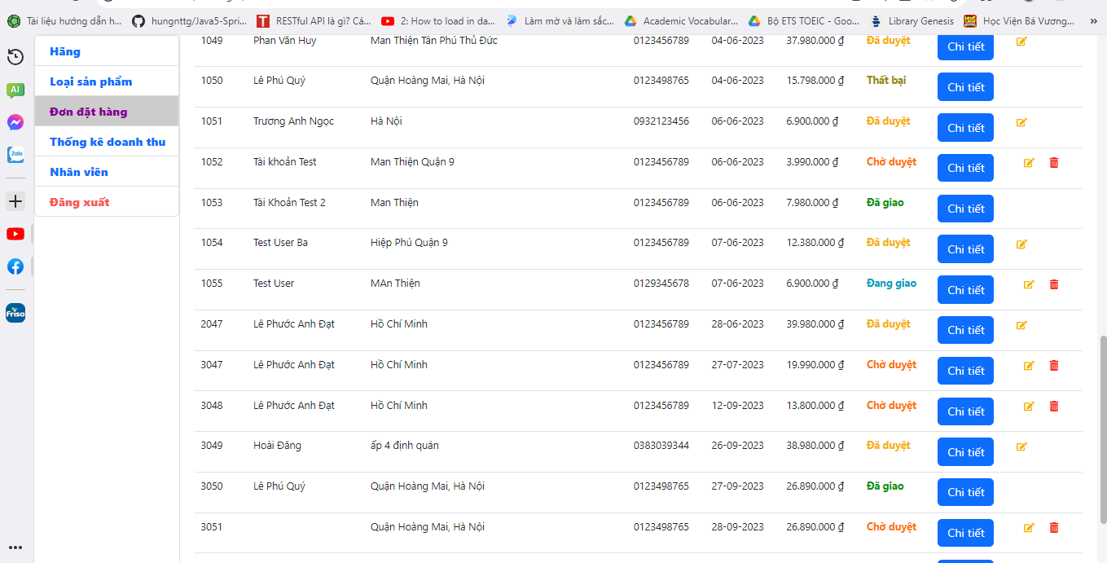
Posts and Telecommunications Institute of Technology |  | Thiết kế | Tài liệu phát triển | Tên hệ thống | Hệ thống bán điện thoại di động | Người tạo | Lê Nguyễn Hoài Đăng | Ngày tạo | 2023-04-10
 |  |  |  |  |  | Người cập nhật |  | Ngày cập nhât
 |  |  |  | Màn hình(ID) | ad.ĐĐH | Màn hình(Tên) | Quản lý đơn đặt hàng của khách hàng

 | a. Trạng thái đầu tiên "Chờ xác nhận" (1): Ở trạng thái này đơn hàng vừa được đặt từ khách hàng.

Trạng thái Đã duyệt
Posts and Telecommunications Institute of Technology |  | Thiết kế | Tài liệu phát triển | Tên hệ thống | Hệ thống bán điện thoại di động | Người tạo | Lê Nguyễn Hoài Đăng | Ngày tạo | 2023-04-10
 |  |  |  |  |  | Người cập nhật |  | Ngày cập nhât
 |  |  |  | Màn hình(ID) | ad.ĐĐH | Màn hình(Tên) | Quản lý đơn đặt hàng của khách hàng

 | b. Trạng thái "Đã duyệt"(6): Người quản lý sẽ xem danh sách các sản phẩm trong danh sách sản phẩm quản lý, nếu lượng hàng đủ để cung cấp thực hiện duyệt đơn hàng.

Cập nhật trạng thái
Xác nhận cập nhật trạng thái

 | Sau khi cập nhật trạng thái đơn hàng sẽ chuyển sang trạng thái đã duyệt

Trạng thái đang giao
Posts and Telecommunications Institute of Technology |  |  | Thiết kế | Tài liệu phát triển | Tên hệ thống | Hệ thống bán điện thoại di động | Người tạo | Lê Nguyễn Hoài Đăng | Ngày tạo | 2023-04-10
 |  |  |  |  |  |  | Người cập nhật |  | Ngày cập nhât
 |  |  |  |  | Màn hình(ID) | ad.ĐĐH | Màn hình(Tên) | Quản lý đơn đặt hàng của khách hàng
 | d. Trạng thái "Đang giao"(2): Đơn hàng sau đi được duyệt thành công, người quản lý sẽ tiến hành chọn nhân viên giao đơn hàng, sau khi chọn xong đơn hàng sẽ được chuyển sang trạng thái "Đang giao".
 |  | Sau khi tùy chọn cập nhật trạng thái, cửa sổ phân công nhân viên giao hàng được hiện lên, người quán lý sẽ chọn người giao hàng mong muốn (chỉ có thể chọn 1) và click vào radiobutton của nhân viên đó.
 |  | Cuối cùng thực hiện bấm xác nhận người nhân viên giao hàng, trạng thái đơn hàng sẽ được thay đổi ngay sau khi được phân công xong.
Chọn nhân viên giao hàng
Xác nhận
Mã nhân viên Họ tên SĐT Email Số đơn giao hàng
NV02 Nguyễn Văn Danh 0383039341 Hoaidangit@gmail.com 1
NV02 Nguyễn Văn Danh 0383039341 Hoaidangit@gmail.com 2
Cập nhật trạng thái

 |  | Sau khi tùy chọn cập nhật trạng thái, cửa sổ phân công nhân viên giao hàng được hiện lên, người quán lý sẽ chọn người giao hàng mong muốn (chỉ có thể chọn 1) và click vào radiobutton của nhân viên đó.
 |  | Cuối cùng thực hiện bấm xác nhận người nhân viên giao hàng, trạng thái đơn hàng sẽ được thay đổi ngay sau khi được phân công xong.

 |  | Trạng thái sẽ được cập nhật thành Đang giao

Trạng thái Thất bại
Posts and Telecommunications Institute of Technology |  | Thiết kế | Tài liệu phát triển | Tên hệ thống | Hệ thống bán điện thoại di động | Người tạo | Lê Nguyễn Hoài Đăng | Ngày tạo | 2023-04-10
 |  |  |  |  |  | Người cập nhật |  | Ngày cập nhât
 |  |  |  | Màn hình(ID) | ad.ĐĐH | Màn hình(Tên) | Quản lý đơn đặt hàng của khách hàng

 | f. Trạng thái "Thất bại"(5): Trạng thái này sẽ phát sinh nếu gặp trường hợp đặc biệt đơn hàng không được giao đến khách hàng(Không liên lạc được khách hàng, đơn hàng bị hư hại trong quá trình giao,...)

Cập nhật trạng thái
Xác nhận cập nhật trạng thái

 | Sau khi cập nhật trạng thái đơn hàng sẽ chuyển sang trạng thái Thất bại

Trạng thái Đã hủy
Posts and Telecommunications Institute of Technology |  | Thiết kế | Tài liệu phát triển | Tên hệ thống | Hệ thống bán điện thoại di động | Người tạo | Lê Nguyễn Hoài Đăng | Ngày tạo | 2023-04-10
 |  |  |  |  |  | Người cập nhật |  | Ngày cập nhât
 |  |  |  | Màn hình(ID) | ad.ĐĐH | Màn hình(Tên) | Quản lý đơn đặt hàng của khách hàng

 | c. Trạng thái "Đã hủy"(4):Người quản lý sẽ xem danh sách các sản phẩm trong danh sách sản phẩm quản lý, nếu lượng hàng không đủ để cung cấp người quản lý sẽ hủy đơn hàng.

Cập nhật trạng thái
Xác nhận cập nhật trạng thái

 | Sau khi cập nhật trạng thái đơn hàng sẽ chuyển sang trạng thái Đã hủy

Trạng thái Đã giao
Posts and Telecommunications Institute of Technology |  | Thiết kế | Tài liệu phát triển | Tên hệ thống | Hệ thống bán điện thoại di động | Người tạo | Lê Nguyễn Hoài Đăng | Ngày tạo | 2023-04-10
 |  |  |  |  |  | Người cập nhật |  | Ngày cập nhât
 |  |  |  | Màn hình(ID) | ad.ĐĐH | Màn hình(Tên) | Quản lý đơn đặt hàng của khách hàng

 | e. Trạng thái "Đã giao"(3): Sau khi người nhân viên đã giao đơn thành công, người quản lý sẽ xác nhận đơn hàng đã giao.

Cập nhật trạng thái
Xác nhận cập nhật trạng thái

 | Sau khi cập nhật trạng thái đơn hàng sẽ chuyển sang trạng thái Đã giao

